상품제안서
멀티트래블킹 여행용세트 S통합형 | 상품코드: S40658

 |  |  |  |  |  |  | 02-713-8555 | www.synergygift.co.kr
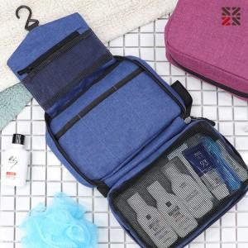

【상세/제작정보】

【인쇄/포장옵션】 | 실크 / 포장지포장

【공급단가】 | 수량 | 50~ | 100~ | 500~ | 1,000~ | 2,000~
*VAT별도 | S1 | 12,340원 | 12,050원 | 11,270원 | 11,070원 | 10,870원
 | S2 | 13,600원 | 13,280원 | 12,420원 | 12,200원 | 11,980원
 | S3 | 13,980원 | 13,650원 | 12,760원 | 12,540원 | 12,320원

【상품 URL】 | https://www.synergygift.co.kr:443/src/goods_detail.php?gdno=40658

